Hełm_dla_górników
 |  |  |  |  | baza-nw.ciop.pl
Kalkulator naddatków wymiarowych wynikających stosowania środków ochrony głowy
Środki ochrony głowy
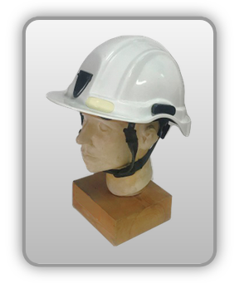 | Przemysłowy hełm ochronny górników i ratowników
Zagrożenia | 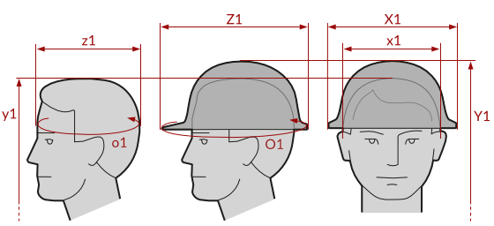
• Mechaniczne • Elektryczne

Kalkulator naddatków wymiarowych przemysłowego hełmu ochronnego górników i ratowników
Typ NW | miara antropo­metryczna y1, x1, z1, o1 [cm] | wymiar całkowity Y1, X1, Z1, O1 [cm] |  | wymiar naddatku [cm] |  | przyrost względny [%]
 |  | min | max | min | max | min | max
NW do wysokości ciała człowieka dla Y1 (góra) | 178.0 | 183.3 | 185.0 | 5.3 | 7.0 | 3.0 | 3.9
NW szerokości X1 | 17.5 | 23.0 | 25.0 | 5.5 | 7.5 | 31.4 | 42.9
NW głębokości Z1 | 20.3 | 28.2 | 31.3 | 7.9 | 11.0 | 38.9 | 54.2
NW obwodu O1 | 58.0 | 91.0 | 96.0 | 33.0 | 38.0 | 56.9 | 65.5

Opracowano na podstawie wyników V etapu programu wieloletniego „Poprawa bezpieczeństwa i warunków pracy”, finansowanego w zakresie badań naukowych i prac rozwojowych ze środków Narodowego Centrum Badań i Rozwoju. Projekt I.PB.10: Opracowanie danych do nowego atlasu miar człowieka, związanych ze stosowaniem środków ochrony indywidualnej z uwzględnieniem wybranych parametrów widzenia. Koordynator programu: Centralny Instytut Ochrony Pracy – Państwowy Instytut Badawczy.

